Página1
Teste De Fluxo de Controle

 | Identificador

 | CA003

 | Versão do Codigo

 | Versão 0.3

 | Linhas de Código

 |  | 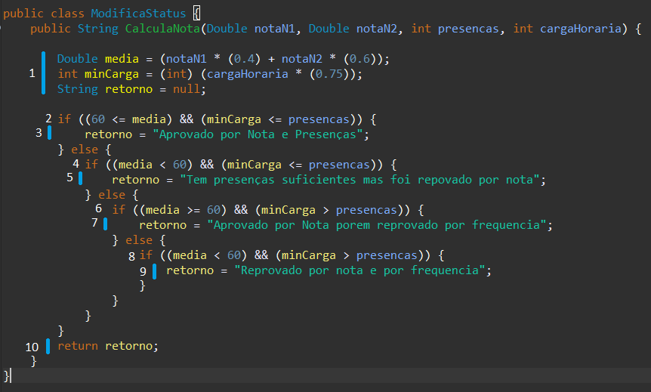

 | Modelo Lógico

 |  | C = A - N + 2;
 |  | C = 12 - 10 + 2
 |  | C = 4

 | Caminhos em Grafo

 | Caminhos que levam ao final do Grafo

 |  | 1 { 1, 2, 4, 6, 8, 10 } | notaN1 | 90
 |  |  | notaN2 | 90
 |  |  | presenças | 75
 |  |  | cargaHoraria | 80

 |  | 2 { 1, 2, 3, 10 } | notaN1 | 40
 |  |  | notaN2 | 30
 |  |  | presenças | 75
 |  |  | cargaHoraria | 80

 |  | 3 { 1, 2, 4, 5, 10 } | notaN1 | 90
 |  |  | notaN2 | 90
 |  |  | presenças | 30
 |  |  | cargaHoraria | 80

 |  | 4 { 1, 2, 4, 6, 7, 10 } | notaN1 | 20
 |  |  | notaN2 | 30
 |  |  | presenças | 30
 |  |  | cargaHoraria | 80

